Vény nélkül kapható termékek
 |  |  |  |  |  |  |  |  | KEDVELTSÉGI VIZSGÁLAT |  |  |  | HATÓSÁGI VIZSGÁLATOK

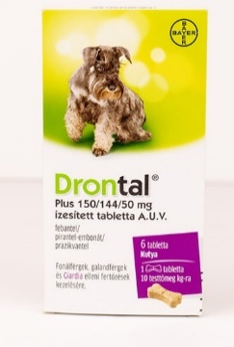
KEDVELTSÉGI | TERMÉK | TERMÉK NEVE | KISZERELÉS | ÁR* | JELÖLÉSEN FELTÜNTETETT | CÉLÁLLAT FAJOK | CSOMAGOLÁSON FELTŰNTETETT |  |  |  |  | HATÓANYAGOK | VIZSGÁLATA | NETTÓ TÖMEG/KINYERHETŐ | TABLETTA
RANGSOR | FOTÓ* |  | (db/g/ml) | (Ft/kiszerelés) | Forgalomba hozatali engedély jogosultja/Gyártási tételek felszabadításáért felelős gyártó * |  | HATÓANYAG | CSOMAGOLÓANYAG | CSOMAGOLÁSON FELTŰNTETETT INFORMÁCIÓK | HASZNÁLATI UTASÍTÁS | ÖSSZESÍTETT PONTSZÁM | HATÓANYAGOK MEGNEVEZÉSE | MEGFELELT P NEM FELELT MEG X | MENNYISÉG (g/mg/ml) | TÖMEGELOSZLÁS
 |  |  |  |  | FH.: Bayer Animal Health GmbH (51368 Leverkusen |  | Febantel |  |  |  |  | Prazikvantel (mg/tabl.) | P
1 |  | Drontal Plus 150/144/50 mg ízesített tabletta A.U.V. | 6 db | 3820 | Németország) GyT.: KVP Pharma + Veterinär Produkte GmbH | Kutya | Pirantel-embonát | 9.28 | 9.28 | 11.07 | 29.6 | Pirantel-embonát (mg/tabl.) | P | 1083 mg | megfelelt
 |  |  |  |  | (Projensdorfer Str. 324, 24106 Kiel, Németország) |  | Prazikvantel |  |  |  |  | Febantel (mg/tabl.) | P
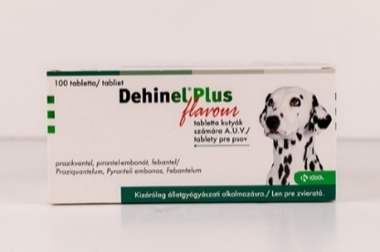
 |  |  |  |  | FH., GyT.: KRKA, d.d. (Novo mesto Smarjeska cesta |  | Prazikvantel |  |  |  |  | Prazikvantel (mg/tabl.) | P
2 |  | Dehinel Plus flavour tabletta kutyák számára A.U.V. | 100 db | 15990 | 6, 8501 Novo mesto, Szlovénia) vagy GyT.: Virbac S.A. (1 ére Avenue 2065M, LID, 06516 | Kutya | Pirantel-embonát | 9.45 | 8.16 | 11.26 | 28.9 | Pirantel-embonát (mg/tabl.) | P | 764.9 mg | megfelelt
 |  |  |  |  | Carros Cedex Franciaország) |  | Febantel |  |  |  |  | Febantel (mg/tabl.) | P
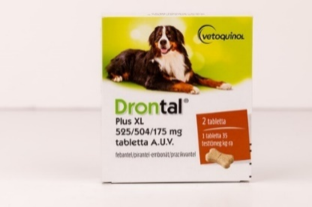
 |  |  |  |  | FH.: VETOQUINOL S.A. (Magny-Vernois, 70200 Lure, |  | Febantel |  |  |  |  | Prazikvantel (mg/tabl.) | P
3 |  | Drontal Plus XL 525/504/175 mg tabletta A.U.V. | 2 db | 4440 | Franciaország) GyT.: KVP Pharma + Veterinär Produkte GmbH | Kutya | Pirantel-embonát | 8.61 | 8.96 | 10.49 | 28.1 | Pirantel-embonát (mg/tabl.) | P | 3944 mg | megfelelt
 |  |  |  |  | (24106 Kiel, Németország) |  | Pravikvantel |  |  |  |  | Febantel (mg/tabl.) | P
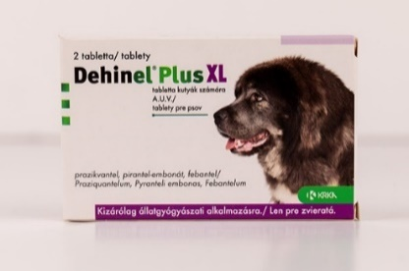
 |  |  |  |  | FH., GyT.: KRKA, d.d. (Novo mesto Smarjeska cesta 6, 8501 Novo mesto, Szlovénia) |  | Prazikvantel |  |  |  |  | Prazikvantel (mg/tabl.) | P
4 |  | Dehinel Plus XL tabletta kutyák számára A.U.V. | 2 db | 2490 | GyT.: KRKA - FARMA d.o.o. (V. Holjevca 20/E, 10450 Jastrebarsko, Horváthország); Virbac S.A. | Kutya | Pirantel-embonát | 8.59 | 8.64 | 10.68 | 27.9 | Pirantel-embonát (mg/tabl.) | P | 2303,4 mg | megfelelt
 |  |  |  |  | (1 ére Avenue 2065M, LID, - 06516 Carros Cedex Franciaország) |  | Febantel |  |  |  |  | Febantel (mg/tabl.) | P
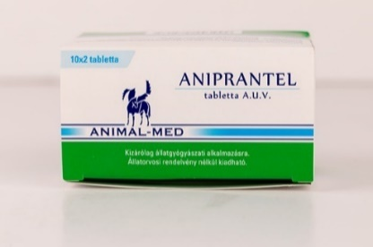
 |  |  |  |  | FH.: Pharma VIM Kft. (1029 Budapest, |  | Fenbendazol |  |  |  |  | Prazikvantel (mg/tabl.) | P
5 |  | Aniprantel tabletta A.U.V. | 20 db | 2990 | Adyliget, Pipitér u. 5.) GyT.: VIM Spectrum Bt. (547367 Koronka, | Kutya | Pirantel pamoát | 8.08 | 9.12 | 10.49 | 27.7 | Fenbendazol (mg/tabl.) | P | 600,3 mg | megfelelt
 |  |  |  |  | Segesvári út 409, Románia) |  | Prazikvantel |  |  |  |  | Pirantel-embonát (mg/tabl.) | P
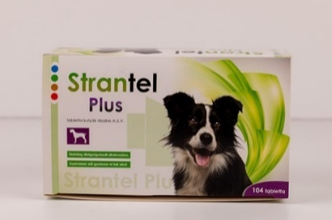
 |  |  |  |  |  |  | Prazikvantel |  |  |  |  | Prazikvantel (mg/tabl.) | P
5 |  | Strantel Plus tabletta kutyák részére A.U.V. | 104 db | 13710 | GyT., FH.: Chanelle Pharmaceuticals Manufacturing Ltd. (Loughrea, Co. Galway. Írország) | Kutya | Pirantel-embonát | 8.42 | 8.96 | 10.29 | 27.7 | Pirantel-embonát (mg/tabl.) | P | 651,5 mg | megfelelt
 |  |  |  |  |  |  | Febantel |  |  |  |  | Febantel (mg/tabl.) | P
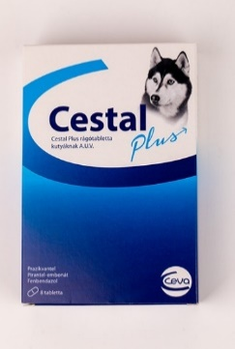
 |  |  |  |  |  |  | Prazikvantel |  |  |  |  | Prazikvantel (mg/tabl.) | P
6 |  | Cestal Plus rágótabletta kutyáknak A.U.V. | 8 db | 3167 | FH., GyT.: LAVET Gyógyszeripari Kft. (2143 Kistarcsa, Batthyány u. 6.) | Kutya | Pirantel-embonát | 8.59 | 8.00 | 10.87 | 27.5 | Fenbendazol (mg/tabl.) | P | 848 mg | megfelelt
 |  |  |  |  |  |  | Fenbendazol |  |  |  |  | Pirantel-embonát (mg/tabl.) | P
7 | 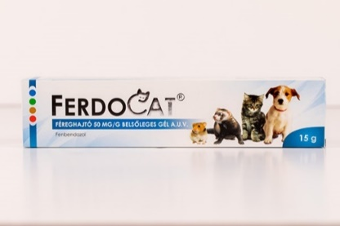 | Ferdocat féreghajtó 50 mg/g belsőleges gél A.U.V. | 15 g | 2435 | FH.: Dr. Varga József (7100 Szekszárd, Rozsnyai Mátyás utca 15.) GyT.: Pernix Pharma Gyógyszergyártó Kft. (8900 Zalaegerszeg, Kamilla u. 3.) | Kutya, macska, görény, egyéb célállat | Fenbendazol | 8.93 | 7.52 | 10.10 | 26.6 | Fenbendazol (mg/g) | P | 14.6032 g | -
8 | 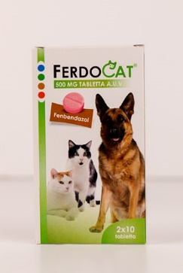 | Ferdocat 500 mg tabletta A.U.V. | 20 db | 3980 | FH.: Dr. Varga József (7100 Szekszárd, Rozsnyai Mátyás utca 15.) GyT.: Primavet Produkt Kft. (1108 Budapest, Gumigyár u. 5-7.) | Kutya, macska | Fenbendazol | 8.25 | 8.00 | 10.29 | 26.5 | Fenbendazol (mg/tabl.) | P | 742.8 mg | megfelelt
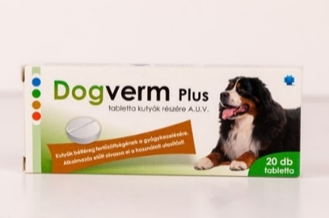
 |  |  |  |  | FH.: Dr. Varga József (7100 Szekszárd, |  | Prazikvantel |  |  |  |  | Prazikvantel (mg/tabl.) | P
8 |  | Dogverm Plus tabletta kutyák részére A.U.V. | 20 db | 2599 | Rozsnyai Mátyás utca 15.) GyT.: Pernix Pharma Gyógyszergyártó Kft. | Kutya | Pirantel-embonát | 9.11 | 8.48 | 8.93 | 26.5 | Fenbendazol (mg/tabl.) | P | 690,5 mg | megfelelt
 |  |  |  |  | (8900 Zalaegerszeg, Északi Iparterület, Kamilla u. 3.) |  | Fenbendazol |  |  |  |  | Pirantel-embonát (mg/tabl.) | P
9 | 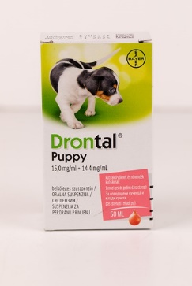 | Drontal Puppy szuszpenzió A.U.V. | 50 ml | 6999 | FH.: Bayer Animal Health GmbH (51368 Leverkusen, Németország) | Kutya | Pirantel pamoát | 8.08 | 7.52 | 9.71 | 25.3 | Pirantel-embonát (g/100 ml) | P | 50 ml | -
 |  |  |  |  | GyT.: KVP Pharma + Veterinär Producte GmbH (Projensdorfer Str. 324, 24106 Kiel, Németország) |  | Febantel |  |  |  |  | Febantel (g/100 ml) | P
X | 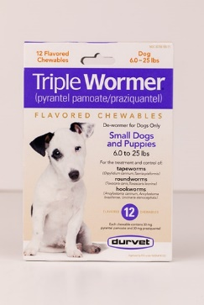 | Durvet Triple Wormer flavoured chewables | 12 db | 7726 | Gyártó: Durvet Inc. (100 S.E. Magellan Drive, | Kutya | Pirantel pamoát | 8.08 | 4.00 | 4.85 | 16.9 | Prazikvantel (mg/tabl.) | P | 245.2 mg | megfelelt
 |  |  |  |  | Blue Springs, MO 64014) |  | Prazikvantel |  |  |  |  | Pirantel-pamoát (mg/tabl.) | X
10 | 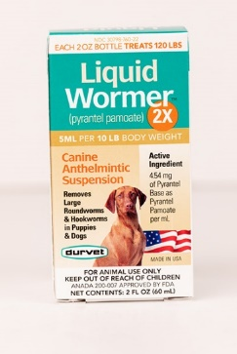 | Durvet Liquid Wormer 2x suspension | 60 ml | 4777 | Gyártó: Durvet Inc. (100 S.E. Magellan Drive, Blue Springs, MO 64014) | Kutya | Pirantel pamoát | 7.56 | 4.00 | 4.66 | 16.2 | Pirantel-pamoát (mg/ml) | P | 60 ml | -
11 | 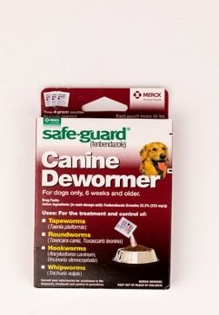 | Safe-guard Canine Dewormer | 12 g | 5940 | Forgalmazó: Intervet Inc d/b/a Merck Animal Health Summit, NJ 07901 | Kutya | Fenbendazol | 7.39 | 4.16 | 4.47 | 16.0 | Fenbendazol (mg/g) | P | 4.0976 g | -
12 | 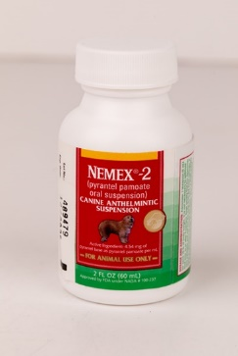 | Nemex-2 oral suspension | 60 ml | 10621 | Forgalmazó: Zoetis Inc. (Kalamazoo, MI 49007) | Kutya | Pirantel pamoát | 6.36 | 3.84 | 4.66 | 14.9 | Pirantel-pamoát (mg/ml) | P | 62 ml | -
X | 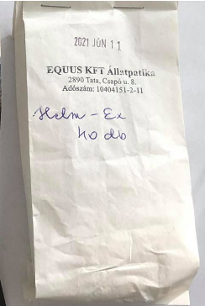 | Helm-Ex ízesített tabletta | 40 db | 1260 | _ | Kutya | Nem eredeti csomagolásban érkezett a termék. | _ | _ | _ | _ | Prazikvantel (mg/tabl.) | X | 690 mg | megfelelt
 |  |  |  |  |  |  | Hatónyag vizsgálat alapján megállapítható, hogy a vizsgált minta, nem Helm-Ex tabletta. |  |  |  |  | Pirantel-pamoát (mg/tabl.) | X
*Egérrel a cellára mutatva további információ jelenik meg.

Vényköteles termékek
 |  |  |  |  |  |  |  |  | HATÓSÁGI VIZSGÁLATOK

TERMÉK | TERMÉK NEVE | VÉNYKÖTELES | KISZERELÉS | ÁR | JELÖLÉSEN FELTÜNTETETT | CÉLÁLLAT FAJOK | CSOMAGOLÁSON FELTŰNTETETT | HATÓANYAGOK | VIZSGÁLATA
FOTÓ* |  | (Igen/Nem) |  | (Ft/kiszerelés) | Forgalomba hozatali engedély jogosultja/Gyártási tételek felszabadításáért felelős gyártó * |  | HATÓANYAG | HATÓANYAGOK MEGNEVEZÉSE | MEGFELELT P NEM FELELT MEG X | NETTÓ TÖMEG/KINYERHETŐ MENNYISÉG (g/mg/ml) | TABLETTA TÖMEGELOSZLÁS
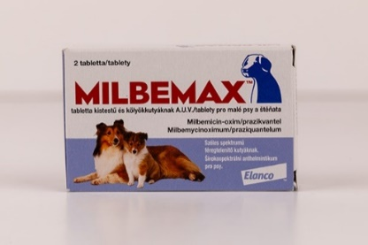 | Milbemax tabletta kistestű és kölyökkutyáknak | Igen | 2 db | 1885 | FH.: Elanco GmbH (Heinz-Lohmann-Str. 4, 27472 Cuxhaven, Németország) | Kutya | Milbemicin-oxim | Milbemicin-oxim (mg/tabl.) | P | 125.7 mg | megfelelt
 | A.U.V. |  |  |  | GyT.: Elanco France SAS (26, Rue de la Chapelle, F-68330 Huningue, Franciaország) |  | Prazikvantel | Prazikvantel (mg/tabl.) | P
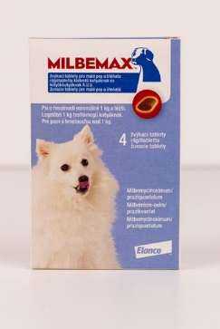 | Milbemax rágótabletta kistestű és | Igen | 4 db | 4705 | FH.: Elanco GmbH (Heinz-Lohmann-Str. 4, 27472 Cuxhaven, Németország) | Kutya | Milbemicin-oxim | Milbemicin-oxim (mg/tabl.) | P | 662.9 mg | megfelelt
 | kölyökkutyáknak A.U.V. |  |  |  | GyT.: Elanco France SAS (26, Rue de la Chapelle, F-68330 Huningue, Franciaország) |  | Prazikvantel | Prazikvantel (mg/tabl.) | P
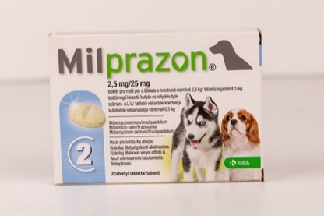 | Milprazon 2,5 mg/25 mg tabletta legalább 0,5 kg testtömegű kistestű kutyák és | Igen | 2 db | 1470 | FH., GyT.: KRKA, d.d. (Novo mesto Smarjeska cesta 6, 8501 Novo mesto, Szlovénia) | Kutya | Milbemicin-oxim | Milbemicin-oxim (mg/tabl.) | P | 131.4 mg | megfelelt
 | kölyökkutyák számára A.U.V |  |  |  | GyT.: TAD Pharma GmbH (Heinz-Lohmann-Straße 5, 27472 Cuxhaven, Németország) |  | Prazikvantel | Prazikvantel (mg/tabl.) | P
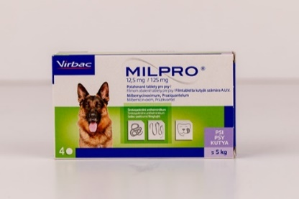 | Milpro 12,5 mg/125 mg filmtabletta kutyák | Igen | 4 db | 6324 | FH, GyT.: VIRBAC (1 ére avenue 2065m LID - | Kutya | Milbemicin-oxim | Milbemicin-oxim (mg/tabl.) | P | 671 mg | megfelelt
 | számára A.U.V. |  |  |  | 06516 Carros Franciaország) |  | Prazikvantel | Prazikvantel (mg/tabl.) | P
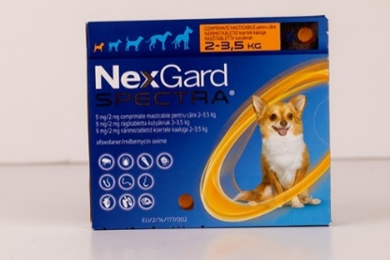 | Nexgard Spectra 9 mg/2 mg rágótabletta kutyáknak 2-3,5 kg | Igen | 3 db | 11496 | FH.: Boehringer Ingelheim Vetmedica GmbH (55216 Ingelheim/Rhein, Németország) GyT.: Boehringer Ingelheim Animal Health France SCS (4 Chemin du Calquet, 31000 Toulouse, Franciaország) | Kutya | Afoxolaner Milbemicin-oxim | Milbemicin-oxim (mg/tabl.) | P | 490.1 mg | megfelelt
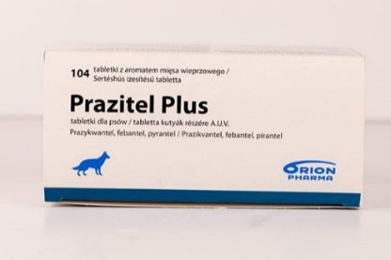
 |  |  |  |  |  |  | Prazikvantel | Prazikvantel (mg/tabl.) | P
 | Prazitel Plus sertéshús ízesítésű tabletta kutyák részére A.U.V. | Igen | 104 db | 37805 | FH., GyT.: Chanelle Pharmaceuticals Manufacturing Ltd. (Loughrea, Co. Galway. Írország) | Kutya | Pirantel-embonát | Pirantel-embonát (mg/tabl.) | P | 650 mg | megfelelt
 |  |  |  |  |  |  | Febantel | Febantel (mg/tabl.) | P
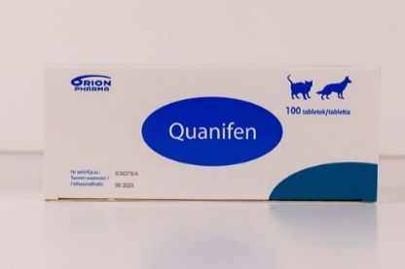 | Quanifen (50 mg prazikvantel/500 mg fenbendazol) tabletta kutyák és | Igen | 100 db | 24316 | FH., GyT.: Chanelle Pharmaceuticals Manufacturing Ltd. (Loughrea, Co. Galway. Írország) | Kutya, macska | Prazikvantel | Prazikvantel (mg/tabl.) | P | 629.1 mg | megfelelt
 | macskák részére (A.U.V.) |  |  |  |  |  | Fenbendazol | Fenbendazol (mg/tabl.) | P
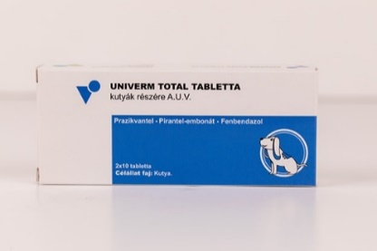
 |  |  |  |  | FH.: V.M.D. nv/sa (Hoge Mauw 900, |  | Prazikvantel | Prazikvantel (mg/tabl.) | P
 | Univerm Total tabletta kutyák részére A.U.V. | Igen | 20 db | 4495 | B-2370 Arendonk, Belgium) GyT.: Pernix Pharma Gyógyszergyártó Kft. (8900 | Kutya | Fenbendazol | Fenbendazol (mg/tabl.) | P | 690.5 mg | megfelelt
 |  |  |  |  | Zalaegerszeg, Északi Iparterület, Kamilla u. 3.) |  | Pirantel-embonát | Pirantel-embonát (mg/tabl.) | P
*Egérrel a cellára mutatva további információ jelenik meg.

